Seite 1 - Titel
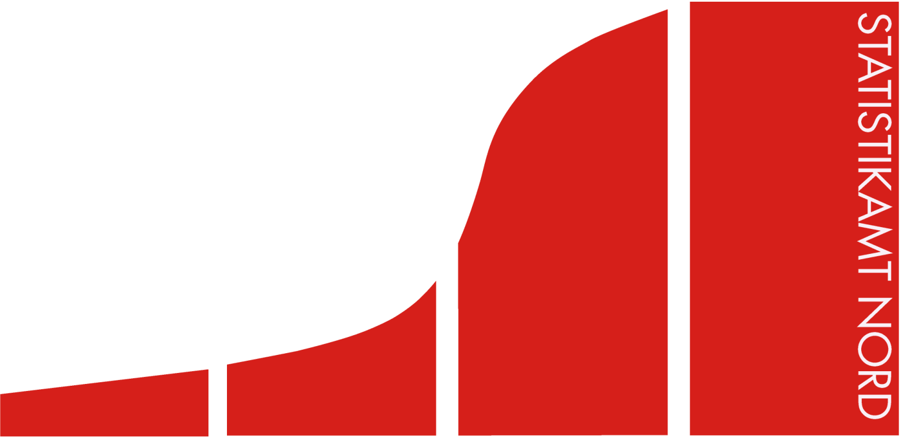
Statistisches Amt
für Hamburg und Schleswig-Holstein

 | Schwimmstätten
in Schleswig-Holstein
im Oktober 2016

 |  | Herausgegeben am: 27. März 2017

Vorbemerkungen_2-spaltig (S.5)
Ergebnisse der Schwimmstättenstatistik
Vorbemerkungen
Anlässlich einer "Großen Anfrage" der Fraktion der CDU des schleswig-holsteinischen Landtages vom 12. August 2016 erhielt das Statistische Amt für Hamburg und Schleswig-Holstein den Auftrag vom Ministerium für Inneres und Bundesangelegenheiten des Landes Schleswig-Holstein, die aktuelle Situation der Schwimmstätten in Schleswig-Holstein mittels einer freiwilligen Befragung bei kreisfreien Städten und Kommunen sowie privaten Betreibern darzustellen.
Es wurden 4 kreisfreie Städte, 83 Ämter,
88 Amtsfreie Gemeinden und 12 private Betreiber um eine freiwillige Beteiligung an der Erhebung gebeten. Bis zum 1.12.2016 war ein Eingang von 99,3 Prozent der befragten Einzelschwimmstätten-belege zu verzeichnen.
Begriffserläuterungen
In der Erhebung wird zwischen kommunalen und privaten Betreibern einer Schwimmanlage unterschieden.
Bei den kommunalen Betreibern handelt es sich um eine kommunale Behörde/Verwaltung, z.B. „Sportamt der Stadt Ottoweiler" oder „Schulverband-“ /„Zweckverband Ottoweiler“, eine kommunale Anstalt öffentlichen Rechts oder jede andere Gesellschaftsform, die sich zu mehr als der Hälfte im Besitz einer Kommune befindet. In die Betreiberkategorie „sonstige öffentliche Hand" fallen insbesondere Behörden/Verwaltungen sowie Gesellschaften und Anstalten des Landes und des Bundes, z.B. Bundeswehr, Bundesgrenzschutz, Hochschulen und Polizei.
Die Kategorie „Verein, Verband, sonstige gemeinnützige Organisation" umfasst alle Organisationen mit gemeinnützigem Charakter, die als Betreiber einer Anlage fungieren, z.B. Schwimmvereine, Sportverbände, Kirchen.
Eine private Trägerschaft besteht, wenn sich die Schwimmsportstätte zu mehr als 50 Prozent in privater Hand befindet.
Die Schwimmstättentypen werden unterschieden in Hallenbäder (gedeckte Beckenbäder einschließlich der gedeckten Anteile von Kombibädern (Hallenfreibädern)), Freibäder (ungedeckte Beckenbäder einschließlich der ungedeckten Anteile von Kombibädern (Hallenfreibädern)) sowie Naturbäder (natürliche und künstliche Gewässer (z.B. Flüsse, Kanäle, Badeseen), die über abgegrenzte Flächen für den Badebetrieb sowie Nebenräume zum Umkleiden etc. und eine Badeaufsicht verfügen).
Zur Beantwortung der Frage nach den Möglichkeiten des Schwimmenlernens in Schleswig-Holstein wurde in dieser Erhebung nach Lehrschwimmbecken bzw. -flächen gefragt, welche aktuell dem Erlernen des Schwimmens dienen.
Auskunft erteilt das Statistische Amt für Hamburg und Schleswig-Holstein
(Herr Jörn Florinski, Tel.: 0431/6895-9145 und
Frau Dr. Henrike Herrmann, Tel.: 0431/6895-9192).

